Rapor Sayfası
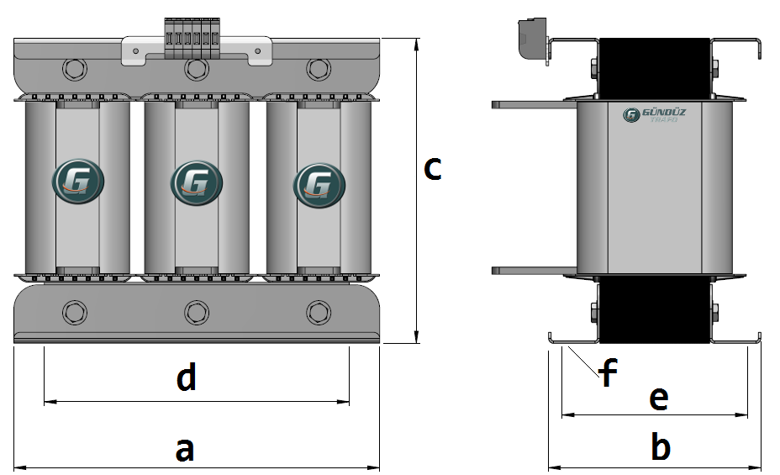
Trafo Tipi : | Oto Trafosu Trifaz Hesap Ozeti |  |  |  |  |  |  |  | Tarih : |  | 2021-05-27
Değerler
Güç : | 40000.0 VA |  |  |  |  | Primer Agirlik(Al) : | 7.303 kg |  | Karkas Ölçüleri : | 50.0 x 90.0 x 143.0
Sac kk : | 7.0 |  |  |  |  | Sekonder Agirlik(Al): |  |  | Trafo Ölçüleri : | 342.0 x 162.0 x 253.0 x 292.0 x 131.0
Sac © | 0.35 mm |  |  |  |  | Primer Agirlik(Cu) : | 0.0 kg |  | Klemens & Ayak : | TRV4M / 25.0 / 18.0 - 84 Kose
Gauss : | 12000.0 |  |  |  |  | Sekonder Agirlik(Cu) : |  |  | Sac Agirlik : | 36.484 kg(Kesme Sac)
Frekans : | 50.0 Hz |  |  |  |  | Toplam Agirlik : | Al:7.303 // Cu:0.0kg

Primer |  |  |  |  |  |  |  | Sekonder
 |  |  |  |  |  | 480.0 V ( 478.7565V )
2 NOLU KADEME:
Tel : | Al
Cap : | 0
Kesit : | 30
Akim : | 48
Kat : | 2
Uzunluk : | 16.350012
 |  | -- Teller --
Yuv. Tel : |  |  |  |  |  | 231 sp
Ytel Agr :
Kare Tel : | 6.0x5.0
Ktel Agr : | 1.324350972
Folyo :
Folyo Agr :
Kapton : |  |  |  |  |  | 400.0 V ( 400.0V )
1 NOLU KADEME:
Tel : | Al
Cap : | 2.8
Kesit : | 6.157521601
Akim : | 9.8520345617
Kat : | 4
Uzunluk : | 66.755378
 |  | -- Teller --
Yuv. Tel : | 2.8 |  |  |  |  | 193 sp
Ytel Agr : | 1.1098287415
Kare Tel :
Ktel Agr :
Folyo :
Folyo Agr :
Kapton :

 | İzolasyon Trafosu Karşılığı 6666.67'VA dir

 | IZOLASYON DEGERLERI
 | Primer Kademe |  |  |  | Tur | Ekran
 | Yok |  |  |  | Yok | Yok
 | VA Kademe |  |  |  | Tur | Ekstra
 | Yok |  |  |  | Yok | Yok
 | Primer-Sekonder |  |  |  | Tur
 | Yok |  |  |  | Yok
 | NÜVE ÖLÇÜLERİ (mm)
 | a | b | c | d | e | f
 | 310.0 mm | 175.0 mm | 268.0 mm
 | TRAFO ÖLÇÜLERİ (mm)
 | a | b | c | d | e | f
 | 342.0 mm | 162.0 mm | 253.0 mm | 292.0 mm | 131.0 mm | 0.0 mm

